Arbeitshinweise
Arbeitshinweise |  |  |  |  | 

Mitarbeitername und Urlaubstage eingeben

1. Tragen Sie jeweils die Mitarbeiternamen und den entsprechenden Urlaubsanspruch auf dem Tabellenblatt "Mitarbeiter" ein.
Damit werden die Mitarbeiternamen und der Urlaubsanspruch auf alle Tabellenblätter übernommen
2. Ganze und halbe Urlaubstage eintragen: Tragen Sie eine 1 für einen ganzen Tag Urlaub ein, halbe Urlaubstage werden mit 0,5 eingetragen. TIPP: Sie möchten mehrere Tage Urlaub auf einmal eintragen? Markieren Sie zunächst alle Tage im Kalenderblatt, dann tragen Sie z. B. eine 1 ein und schließen die Eingabe mit STRG + Return ab.
Der Resturlaub wird automatisch errechnet und grün eingefärbt.
3. Feiertage werden automatisch berücksichtigt. Bitte kontrollieren Sie die eingetragenen Feiertage und beachten Sie die Hinweise auf dem Tabellenblatt "Feiertage"

Anpassen der Farbe für Sa / So / Feiertage bzw. für Urlaub:

1. Klicken Sie in den entsprechenden Tabellenbereich
2. Wählen Sie Register Start – Gruppe „Formatvorlagen“ – Befehl „Bedingte Formatierung“
3. Hier wählen Sie den Befehl „Regeln verwalten“
4. Im nachfolgenden Dialogbild sehen Sie 2 Regeln. Die Regel, die Sie anpassen möchten, markieren Sie
5. Wählen Sie danach die Schaltfläche „Regeln bearbeiten“, um die Farbe der Formatierung zu ändern.
6. Bestätigen Sie die Änderung mit OK.

Bei Fragen zum Urlaubsplaner nutzen Sie einfach eine der folgenden Kontaktmöglichkeiten:
ü | Schreiben Sie einen Kommentar auf meiner Website |  | www.Schwed.org
ü | Schreiben Sie mir eine Email: | info@schwed.org
ü | Hinterlassen Sie einen Kommentar auf meiner Facebook-Seite: |  |  | https://www.facebook.com/IT.Training.Schwed/

Weitere Versionen des Planers
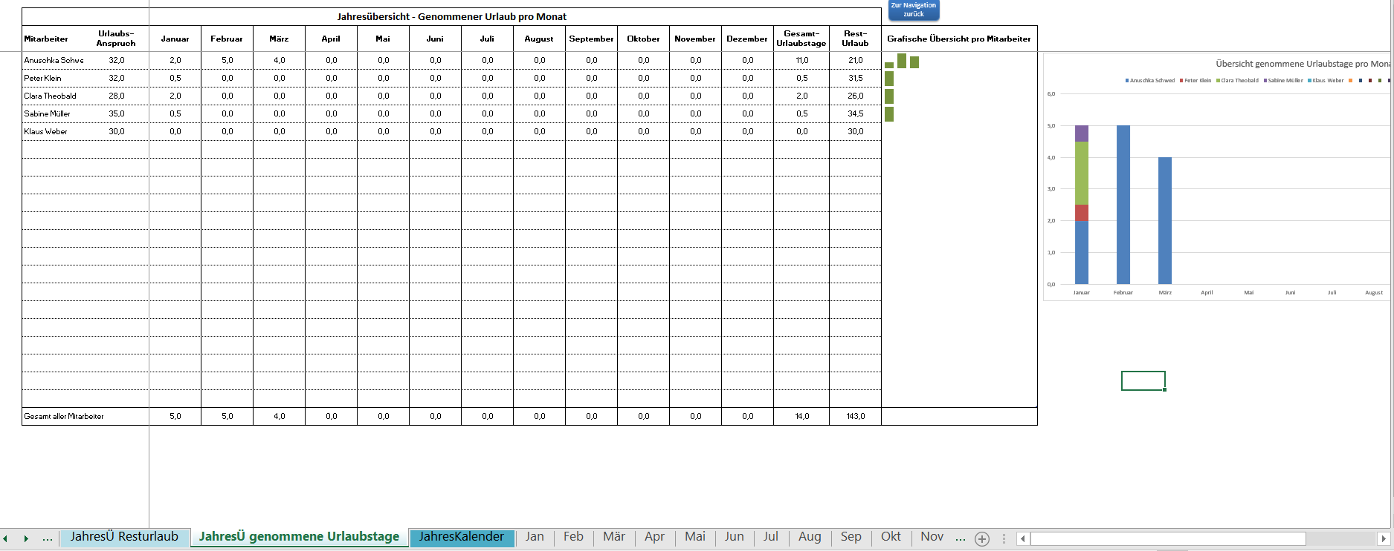
Weitere Versionen des Excel-Urlaubsplaners
Neben dieser kostenlosen Version für 2 Mitarbeiter stelle ich weitere Bezahlversionen des Excel-Urlaubsplaners zur Verfügung:
für bis zu 10, 20, 50 oder 100 Mitarbeiter
Vorteile der Bezahlversionen:
• Keine Kennwortschutz
• Individuell anpassbar und erweiterbar
• Zusatzfeatures (siehe Screenshots unten):
- Resturlaub aus Vorjahr kann erfasst werden
- Navigations-Menü zur schnelleren Eingabe und Tabellenblattwechsel
- Jahreskalender als Übersicht für alle Mitarbeiter
- Jahresübersicht über genommene Urlaubstage pro Mitarbeiter
- Alle Tabellenblätter sind für den Druck optimiert
- Alle Tabellenblätter sind für die Eingabe-Ansicht optimiert
Klicken Sie auf das jeweilige Bild für mehr Informationen
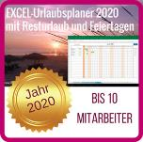



 |  |  |  |  | Bei Fragen zum Urlaubsplaner nutzen Sie einfach eine der folgenden Kontaktmöglichkeiten:
 |  |  |  |  | ü | Schreiben Sie einen Kommentar auf meiner Website | www.Schwed.org
 |  |  |  |  | ü | Schreiben Sie mir eine Email: | info@schwed.org

Screenshot Navigations-Menü |  |  |  | Screenshot Tabellenblatt "Mitarbeiter"
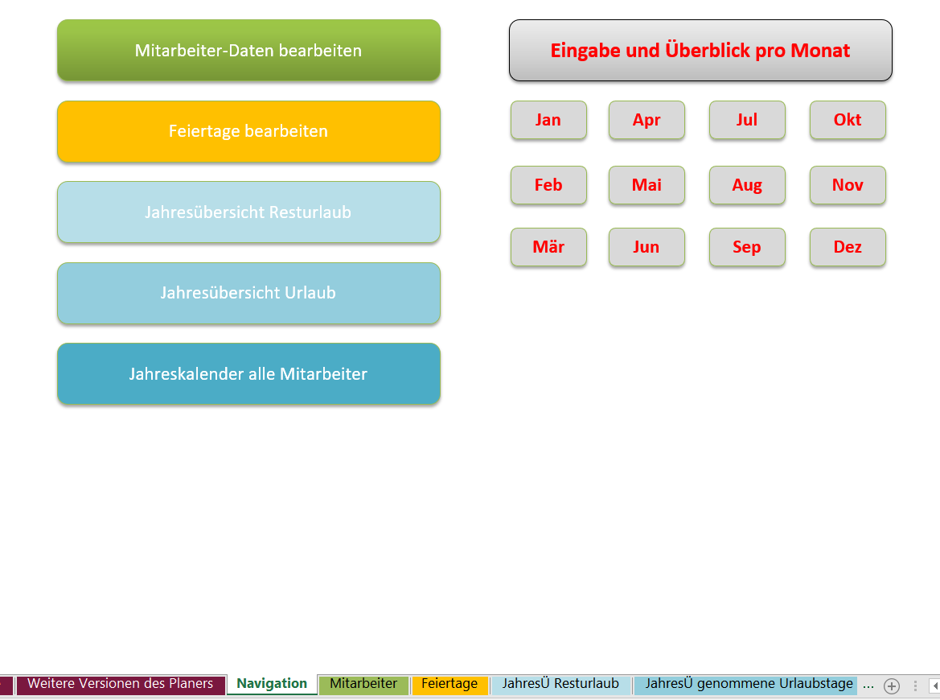
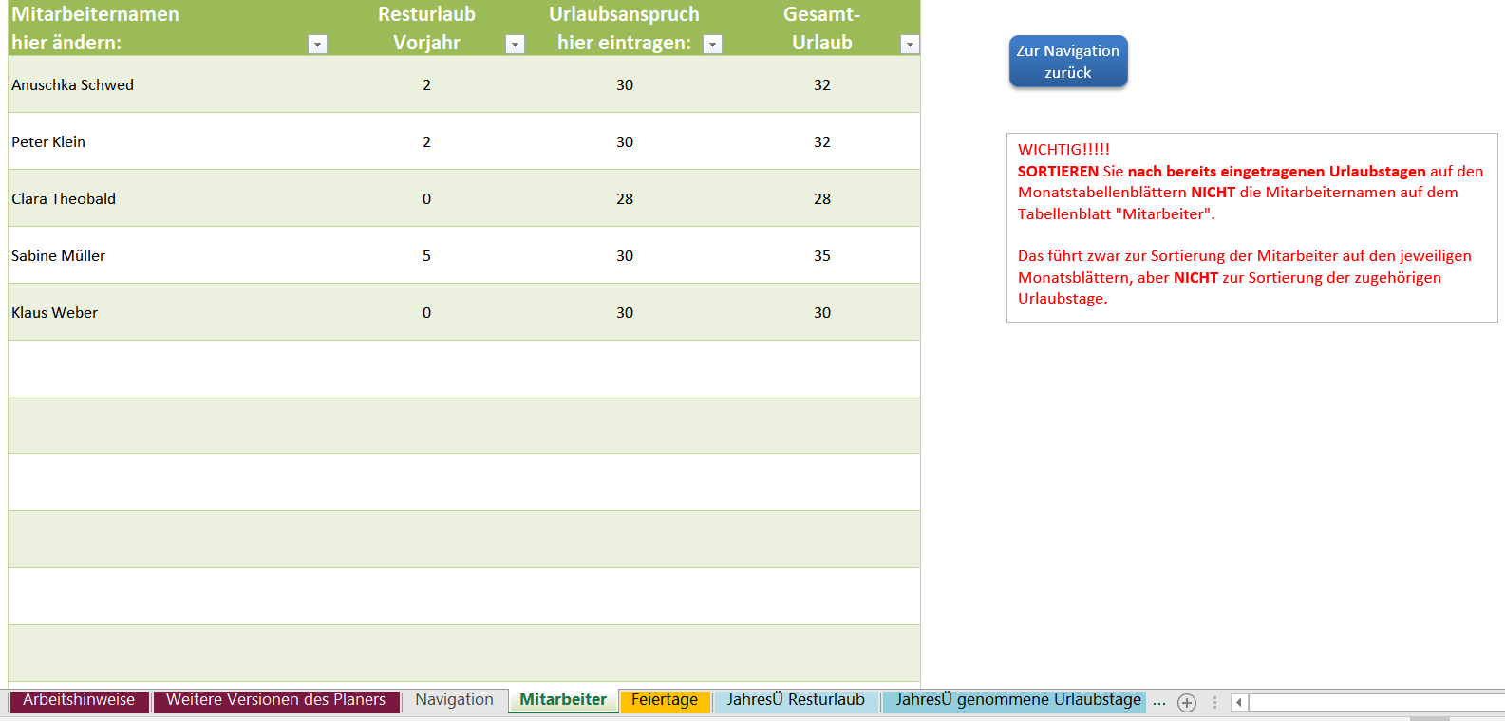

 |  | www.Schwed.org
 | info@schwed.org
 |  |  | https://www.facebook.com/IT.Training.Schwed/

Screenshot Jahreskalender

Screenshot Übersicht genommene Urlaubstage

